クリックを検知する
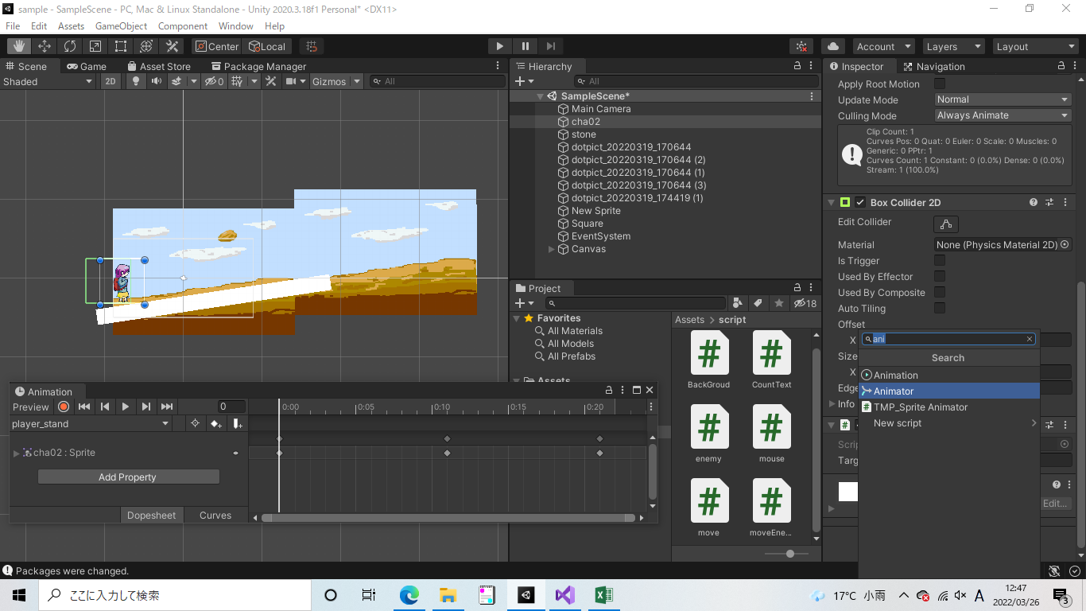
クリックを検知する

①ドラックアンドドロップで画像を配置する

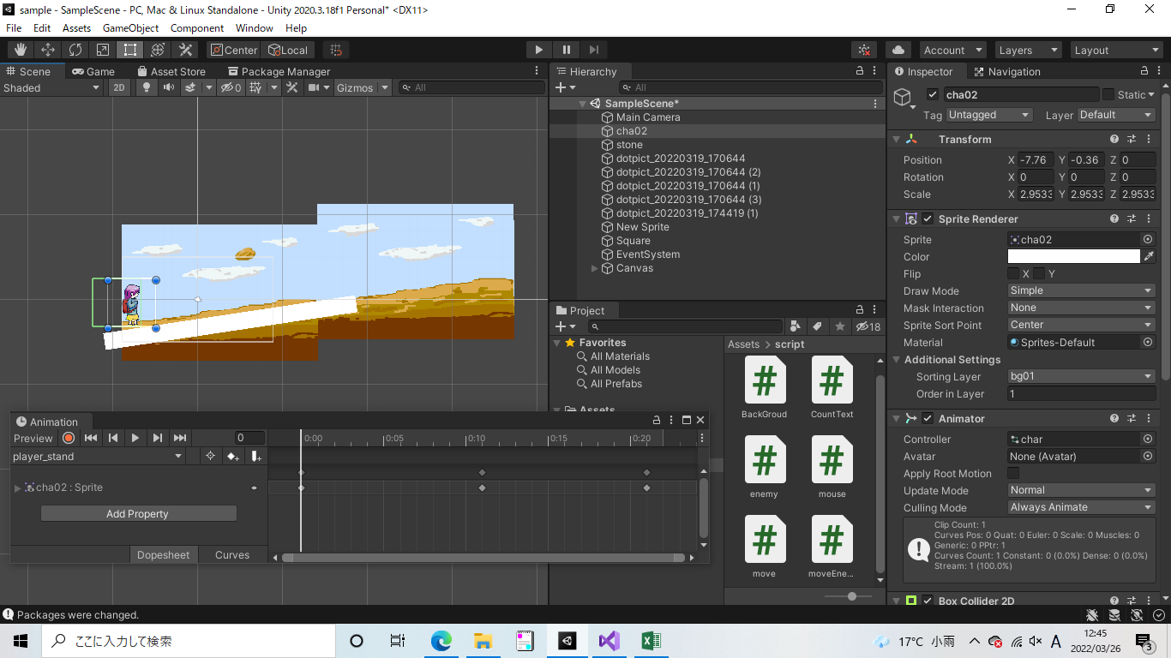

②animatorを追加

